F02.CFG-Paths
 |  | VVSS, Info Romana, 2024-2025

F02. Căutarea unui produs, după nume.

F02. Covered source code |  |  | F02. Control Flow Graph (CFG) | F02. Cyclomatic Complexity (CC)
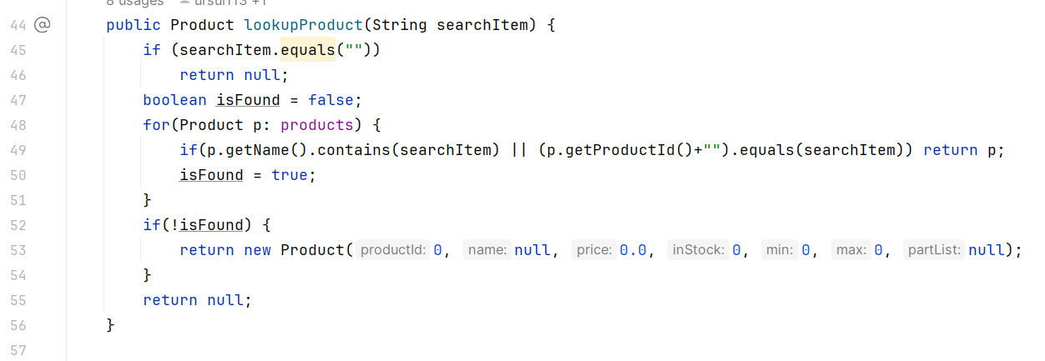
Line No. | Source code |  | Se va insera CFG asociat codului sursa testat (poza, diagrama, etc.). | CC1 = No. of regions = |  | 5
Req02_L01 | … |  |  | CC2 = Edges - Nodes + 2 = |  | 16 - 13 + 2 = 5
Req02_L02 | … |  | 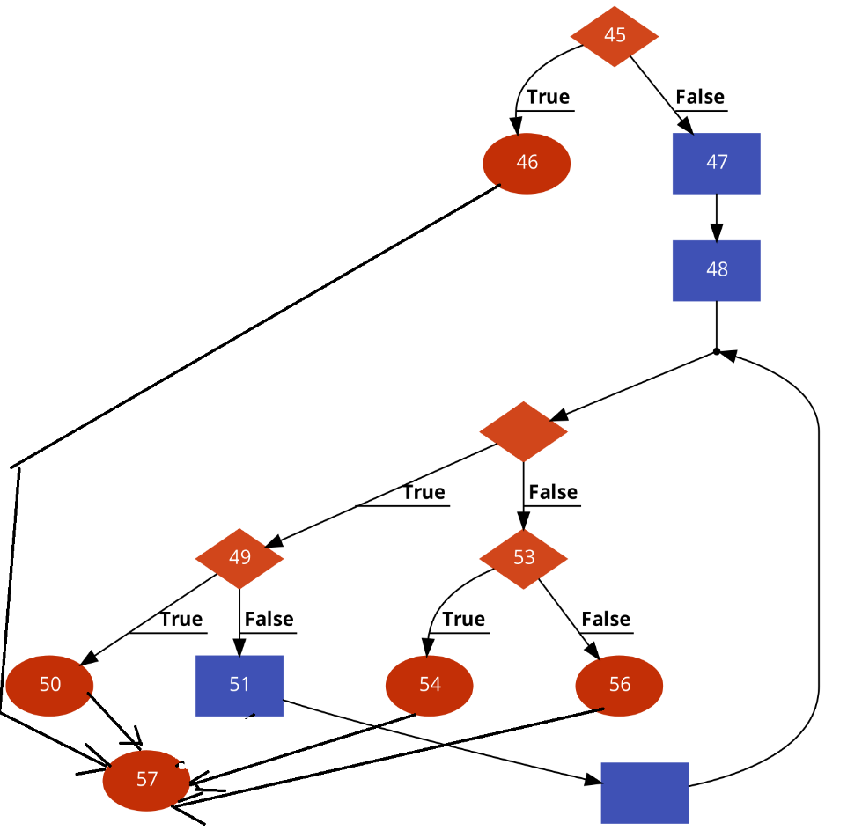 | CC3 = No. of Conditions + 1 = |  | 4 + 1 = 5
Req02_L03 | …
... | …
.. | … |  |  | F02. Individual Paths
... | …
 |  |  |  | Path No. | Path
 |  |  |  | F02_P01 | 45(T) -> 46 -> 57
 |  |  |  | F02_P02 | 45(F) -> 47 -> 48(F) -> 53(F) -> 56 -> 57
 |  |  |  | F02_P03 | 45(F) -> 47 -> 48(F) -> 53(T) -> 54 -> 57
 |  |  |  | F02_P04 | 45(F) -> 47 -> 48(T) -> 49(T) -> 50 -> 57
 |  |  |  | F02_P05 | 45(F) -> 47 -> 48(T) -> 49(F) -> 51 -> 48(T) -> … -> 48(T) -> 49 (T) -> 50 -> 57
 |  |  |  | F02_P06 | 45(F) -> 47 -> 48(T) -> 49(F) -> 51 -> 48(T) -> … -> 48(F) -> 53 (T) -> 54 -> 57
 |  |  |  | F02_P07 | 45(F) -> 47 -> 48(T) -> 49(F) -> 51 -> 48(T) -> … -> 48(F) -> 53 (F) -> 56 -> 57

